Форма-отчета 21
 |  |  |  |  |  |  |  |  |  |  |  | Курс СКВ | 10,500.00
 | Бизнес план
 | Производство хлопковолокна и прочих продуктов путем переработки хлопка-сырца
1 | Проект
 | Цель проекта | Производство хлопковолокна и прочих продуктов путем переработки хлопка-сырца
 | Стоимость проекта, $ | $8,196,971
 | Выручка при полной мощности, $ | $13,822,996
 | Спрос на продукцию проекта на рынке, $ | $10,542,558,000
 | Срок окупаемости (DPP) (месяц) | 75
 | Место размещения | Все регионы Узбекистана
 | Инициатор проекта (местный инвестор) | Будет уточнено
2 | Продукция
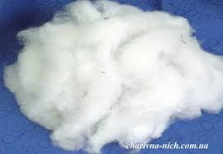
 | Наименование продукции | хлопокволокно |  |  | семена хлопчатника |  |  | отходы - линт, пух, улюк и другие
 | Фото, эскиз |  |  |  | 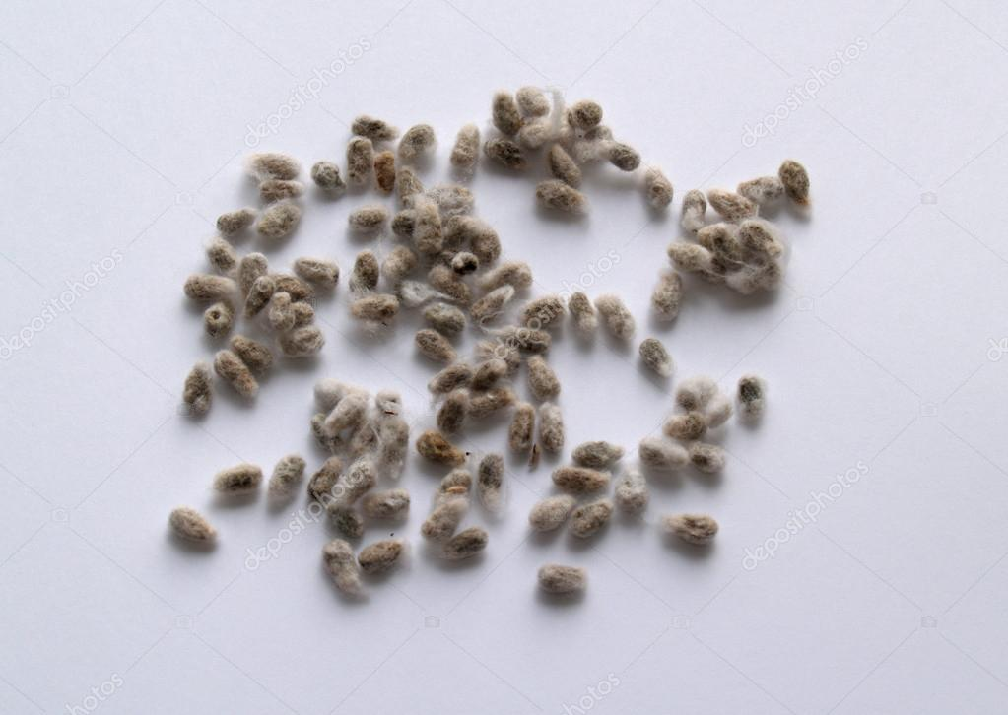 |  |  | 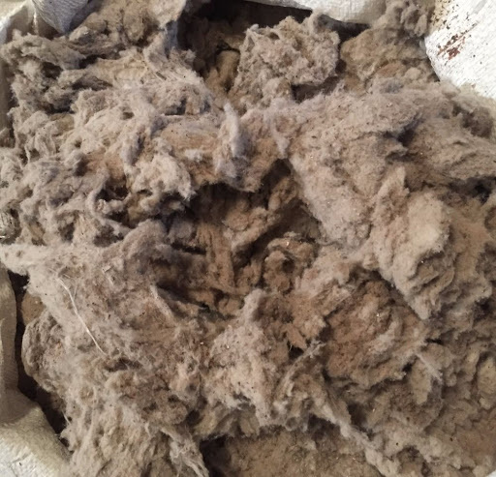
 | Свойства готовой продукции: | Хлопок - это волокно растительного происхождения, покрывающее семена хлопчатника, это волокно является важнейщим и наиболее дешевым из всех распространеннфх растительных волокон. Хлопок-сырец - это хлопковые волокна покрывающие семена хлопчатника. При созревании хлопка-сырца коробочка раскрывается и волокна вместе с семенами выходят наружу. Хлопок -сырец - это хлопок волокно не очищенное от семян. Волокно хлопка представляет собой одну растительную клетку, развивающуюся из кожуры семени. Толщина одного волокна - 15-25 мкм, в зависимости от длины волокна (от 5 до 60 мм), изготовленную из него пряжу классифицируют как коротковолокнистую, средневолокнистую и тонковолокнистую, и подвергают различной обработке. По химическому составу хлопок-волокно на 95% состоит из целлюлозы, остальные 5% - жировые и минеральные примеси. Основные свойства хлопка: гигроскопичность, прочность, чувствителен к свету и высоким температурам, термопластичен, теплосохраняем, без специальной отделки высок износ, воздухопроницаем. Гниет при воздействии микроорганизмов. При горении источает запах жжёной бумаги. Рекомендуемая температура влажной-тепловой обработки - 130 градусов Цельсия. Хлопок или куст хлопчатника - это многолетнее растенеие в тропиках, и без дефоляции или замораживания растение будет продолжать расти. Успешное культивирование хлопка требует длительного периода теплых температур без заморозков, достаточного количества солнечных дней и умеренных осадков, обычно от 600 до 2000 мм. В общем случае, подходящие условия для произрастания встречаются в тропических и субтропических поясах северного и южного полушария в регионах с сухими продолжительными сезонами. Большая часть хлопка в наше время выращивается с использованием систем ирригации и орошения. Время посадки в северном полушарии может разниться от февраля до начала июня. Устойчивость хлопка к солям и засухе делает его удобной культурой для аридных регионов. Непродуманное культивирование и ирригация привели к опустыниванию больш
 |  | Хлопок волокно - это натуральные волокна, покрывающие семена растения хлопчатника, его основной состав это целлюлоза. Хлопковое волокно нормальной зрелости имеет вид плоской ленточки со штопорообразной извитостью и с каналом, заполненным внутри воздухом. Удельный вес хлопкового волокна 1,52 грамм на 1 кв.см, как у льна и вискозы, гигроспопичность составляет 8,5% -12%, что ниже чем, у льна, шерсти, шелка и вискозы. Качество хлопкового волокна зависит от степени его зрелости. Чем выше зрелость волокна, тем толше его объем и меньше размер воздушной требки внутри волокна.Длина хлопковых волокон колеблется от 1 до 55 мм. В зависимости от длины волокон хлопка делят на: коротковолокнистые (20 - 27 мм), средневолокнистые (28 - 34 мм), длинноволокнистые (35-50 мм). Хлопок волокно длиной менее 20 мм называют непрядомым, т.е. из него невозможно выработать пряжу. Между длиной волокна и толщиной хлопковых волокон существует определенная зависимость: чем длиннее волокна, тем они они тоньше. Поэтому длинноволокнистый хлопок называют и тонковолокнистым. Хлопковое волокно занимает достойное место среди натуральных волокон по прочности на разрыв, которая составляет 3-3.5 г / дтекс. Его прочность на разрыв находится между шерстью и шелковым волокном, но недостатком является низкое растяжение при разрыве, составляющее 5-7%. Прочность волокна - это показатель устойчивости текстильных материалов к внешним силам. Относительное удлинение - это показатель деформации текстильных материалов. Они имеют большое значение для долговечности текстиля. Восстановление от деформации хлопкового волокна, пряжа или ткань от приложенной нагрузки очень низкая. Применяя тепло, этого нельзя добиться. Это свойство может быть достигнуто за счет -1. Химическая обработка для улучшения разглаживания складок, но проблема заключается в том, что материалы становятся жестче из-за химической обработки 2. смешивание или смешивание хлопка с эластичным волокном, например полиэстером, соотношение в смеси зависит от конечн
 | Область применения | Производство пряжи, ваты и другие товары из х/б волокна
 | Формы упаковки и транспортировки | Упаковывается в тележки тракторов для последующего накопления в бункеры на хлопкозаводах
 | Наличие документов стандартизации (ГОСТы, ТУ и др. код ТН ВЭД) | ГОСТ - 3279-76 "Волокно хлопковое", 53224-2016 "Волокно хлопковое". Код ТН ВЭД - 5201001000, 5201009000 "Хлопковое волокно".
 | Производители аналогичной продукции, бренды и торговые знаки | США, Китай, Египет, Пакистан, Индия, Турция, Азербайджан, Таджикистан, Киргизия и Туркменистан
 | Оптовые цены на готовую продукцию на рынке в среднем $/ кг | $1.44 |  |  | $0.70 |  |  | $0.50
 | Проектная мощность, кг/год | 15,000,000
 | Проектная мощность, кг/год | 4,800,000 |  |  | 9,750,000 |  |  | 150,000
 | Выручка при полной мощности, $ | $6,922,995.59 |  |  | $6,825,000.00 |  |  | $75,000.00
 |  | $13,822,995.59
3 | Спрос
 | Узбекистан
 | Перечень потребителей продукции или услуги | хлопкоперерабатывающие, текстильные предприятия и масложиркомбинаты, живодноводство и сельское хозяйство
 | Количество производства продукции или услуги | Более 300 средные предприятий предприятия по производству чулочно-носочные изделия
 | Норма потребления (в год на 1 чел, на семью и др.) | не менее 3 кг.хлопка волокна в год
 | Количество населении | 34,000,000
 | Объем потреблении на местном рынке кг | 102,000.00
 | Прогноз повышения потребления, спроса | 1.00%
 | Спрос на продукцию проекта на этом рынке, $ | 147,113,656
 | Производство в 2019, тонн | 1,000,000
 | Дополнительный анализ статистической информации (импорт/экспорт, объем производства, статистика цен и др.) в Узбекистане
 | Наименование |  | 2017 год | 2018 год | 2019 год
 | Объем импорта продукции проекта (Узбекистан), $, (для прогноза импортзамещения) |  | 0 | 0 | 425,000
 | Объем экспорта продукции проекта (Узбекистан),. $ (для выявления зарубежных импортеров) |  | 477,102,000 | 222,136,000 | 281,638,000
 | Какие льготы и преференции, а также законы и правила применяются для проекта | Преференции и льготы для производителей, включая освобождение от налоговых и таможенных платежей на срок до 10 лет, в зависимости от объема инвестиций.
 | Дополнительный анализ статистической информации (импорт/экспорт) в странах СНГ , коротко объемы рынка для рассматриваемого проекта, все исходные данные для расчета:
 | Страны, импорт, тыс. $ |  | 2017 | 2018 | 2019 |  | в среднем
 | Китай |  | 2,564,094 | 1,561,008 | 2,185,781 |  | 2,103,628
 | Вьетнам |  | 1,607,212 | 1,643,254 | 2,331,827 |  | 1,860,764
 | Бангладеш |  | 2,229,517 | 1,032,188 | 1,785,747 |  | 1,682,484
 | Турция |  | 1,232,451 | 1,238,673 | 1,676,281 |  | 1,382,468
 | Индия |  | 386,729 | 878,938 | 955,693 |  | 740,453
 | Индонезия |  | 1,087,557 | 1,087,200 | 1,325,166 |  | 1,166,641
 | Спрос на этом рынке, $ | 10,260,495,000
 | Выводы
 | Сравнительные показатели состояния рынка Узбекистана и международных рынков (например, средняя урожайность, объем на душу населения, льготы и др., динамика роста или снижения и другие исходя из специфики проекта) по данному проекту | Рынок Узбекистана является быстрорастущим и стабильно развивающимся за счёт большого населения, и продукция проекта ( полуфабрикат, для производителей конечной продукции) является востребованой в данной отрасли на местном рынке.
 | Коротко назначение плана продаж(экспорт/местный рынок), оптовых цен и прочие исходные данные для расчета | Реализация продукции предполагается на местном рынке за счёт растущего количества фармацевтов производителей. Рост количества местных производителей обусловлен поддержкой со стороны государства. Так же предусматривается экспорт продукции.
 | Итого объем спроса (экспорт/местный рынок), $ | $10,260,495,000 |  |  |  |  | $282,063,000
 | План продаж (экспорт/местный рынок), % | 20% |  |  |  |  | 80%
 | Доля продаж проекта на рынке, % | 0.03% |  |  |  |  | 4%
4 | Оборудование
 | Ведущие производители оборудования проекта, существующие передовые технологии и др. обзорные сведения | Россия, Китай, Италия, США (магнум и кейс), Германия (класс)
 | Примеры коммерческих предложений по оборудованию | Китай и Индия |  |  |  | Германия и Италия
 | Производительность , (количество/в год) | 15000 тонн за 1 год |  |  |  | 15000 тонн за 1 год
 | Стоимость комплекта оборудования, $ | $5,000,000 |  |  |  | $7,500,000
 | Контакты поставщика, сайт, ссылка в интернете
 | Кратко описание технологического процесса изготовления ГП в предлагаемом оборудовании | 1. определение устойчивых семян. 2. хранение и хим.обработка. 3 посев семян на землю. 4 произрастание саженцев хлопчатника. 5. полив и процеживание саженцев. 6. выращивание (полив, прополка, пестициды и удобрения) кустов хлопчатника. 7. Чеканка верха кустарника. 8. Химобработка листьев хлопчатника. 9. Созравание хлопчатника. 10. Машинный или ручнок сбор хлопка-сырца. 11. Перевозка в хлопункты. 12. Упаковка в бункеры.13.Переработка хлопка сырца 14. Разделение хлопка волокна, семена, отходы хлопка. 15 Упаковка хлопка волокна.
 | Перечень сырья и его расход, рецептура (потери сырья) чтобы получить ГП (за единицу, за определенный объем) на этом оборудовании | вода, химические и минеральные удобрения, органические удобрения, пестициды и ГСМ, прочее
 | Перечень энергетических ресурсов (электричества, топливо, вода и др.) и его расход при работе оборудования по получению ГП | Эл. Энергия 320 квт в месяц
 | Площадь здания, сооружения необходимого для размещения данного оборудования, кв.м. | 3600
 | Количество работников в смену (в сутки, в сезон) при эксплуатации данного оборудования | 30
 | Сведения о выбранном оборудовании
 | Применяемая технология и его описание | 1. определение устойчивых семян. 2. хранение и хим.обработка. 3 посев семян на землю. 4 произрастание саженцев хлопчатника. 5. полив и процеживание саженцев. 6. выращивание (полив, прополка, пестициды и удобрения) кустов хлопчатника. 7. Чеканка верха кустарника. 8. Химобработка листьев хлопчатника. 9. Созравание хлопчатника. 10. Машинный или ручнок сбор хлопка-сырца. 11. Перевозка в хлопункты. 12. Упаковка в бункеры.13.Переработка хлопка сырца 14. Разделение хлопка волокна, семена, отходы хлопка. 15 Упаковка хлопка волокна.
 | Тип выбранного оборудования и гарантируемая производительность, в год, | 15000 тонн за 1 год
 | Страна происхождения оборудования | Россия, Китай, Италия, США (магнум и кейс), Германия (класс)
 | Общая стоимость комплекта оборудования | 5,000,000.00
 | Занимаемая площадь оборудования, кв.м. | 3600
 | Срок поставки и ввода оборудования или техники | 1-3 месяцев
 | Перечень оборудования закупаемая на местном рынке | Трансформатор, тележки, транспорт и др.
5 | Сырье и ресурсы
 | Наименование перечень основного сырья, материалов, упаковки | семена |  | запчасти | удобрения, пестициды и дкфолянты | Упаковка
 | Источники сырья (местный или импорт) | местный |  | импорт | местный
 | Оптовые цены (Коротко конъюктура цен сырья, материалов и др. на рынке) $/кг | 1.80 |  | 5.00 | 10%
 | РЕЦЕПТУПА % (Коротко рецептура расхода сырья, гр/ шт. готовой продукции) | 33.33 |  | 5.00 | 1.00
 | Перечень энергетических ресурсов, ед. изм. | Эл. Энергия,КВт |  | Вода, куб.м. | Природный газ, куб.м. |  | Другое топливо, тонн | Прочее |  |  | Прочее
 | Потребность в энергетических ресурсах в год | 3,840 |  | 1,300 | 260 |  | нет | нет |  |  | нет
 | Тарифы, $ | 0.04 |  | 0.17 | 0.06

6 | Место размещения проекта
 | Потенциальные регионы размещения проекта | Все регионы Узбекистана |  | Навоийская область | Бухарская область
 | Перечень инициаторов в регионах которые изявили желание реализовать данный проект | Будет уточнено |  | Будет уточнено | Будет уточнено
 | Преимущества места размещения:
 | Наличие сырья | Сырье имеется в лостаточном количестве
 | Наличие мощностей инженерной инфраструктуры (готовое здание, газ, электр, вода и прочее) | Будет уточнено
 | Наличие дорожной инфраструктуры (ж-д, авто дороги и др.) | Будет уточнено
 | Выбранное место размещения данного проекта | Все регионы Узбекистана
 | Преимущества выбранного места размещения | Будет уточнено
 | Существующие здания и прочие основные фонды | Будет уточнено
 | Занимаемая площадь проекта, Га, в том числе: | 5,000.54
 | Площадь производственных зданий и сооружений | 0.36
 | Площадь прилегающей к зданиям территории | 0.18
 | Посевные площади, га | 5000
7 | Экономическая эффективность
 | Стоимость проекта, $, в том числе | $8,196,971
 | Показатели | Затраты в национальной валюте | Затраты в СКВ | Всего | Структура |  |  | Займ / кредит | Местный инвестор | Иностранный инвестор
 | Проектирование | 75,000 | 0 | 75,000 | 1% |  |  | 0 | 75,000 | 0
 | Здания, сооружения, земля | 1,500,000 | 0 | 1,500,000 | 19% |  |  | 0 | 1,500,000 | 0
 | Основное оборудование | 0 | 5,000,000 | 5,000,000 | 64% |  |  | 0 | 0 | 5,000,000
 | Вспомогательное оборудование | 500,000 | 0 | 500,000 | 6% |  |  | 0 | 500,000 | 0
 | Транспортные расходы, шеф-монтаж, обучение | 0 | 350,000 | 350,000 | 4% |  |  | 0 | 0 | 350,000
 | Прочие фиксированные активы | 100,000 | 267,500 | 367,500 | 5% |  |  | 0 | 100,000 | 267,500
 | Всего Фиксированные Активы | 2,175,000 | 5,617,500 | 7,792,500 | 100% |  |  | 0 | 2,175,000 | 5,617,500
 | структура | 28% | 72% | 100% | 0% |  |  | 0 | 0 | 1
 | Запасы сырья и материалов (3 месяцов) | 248,621 | 0 | 248,621 | 3% |  |  | 0 | 248,621 | 0
 | Финансовые издержки | 43,500 | 112,350 | 155,850 | 2% |  |  | 0 | 0 | 155,850
 | ВСЕГО ПЕРВОНАЧАЛЬНАЯ СТОИМОСТЬ ПРОЕКТА | 2,467,121 | 5,729,850 | 8,196,971 | 100% |  |  | 0 | 2,423,621 | 5,773,350
 | Структура | 30% | 70% | 100% | 0% |  |  | 0% | 30% | 70%
 | Прямые инвестиции, $ в том числе: | $8,196,971
 | Вклад местного инвестора (инициатора), $ | $2,423,621
 | Вклад иностранного инвестора, $ | $5,773,350
 | Кредиты или займы, $ | 0
 | Потоки наличности
 | Годы | 1 год | 2 год | 3 год | 4 год | 5 год | 6 год | 7 год | 8 год | 9 год | 10 год
 | Притоки наличности | 0 | 11,058,396 | 12,440,696 | 13,131,846 | 13,131,846 | 13,131,846 | 13,131,846 | 13,131,846 | 13,131,846 | 13,138,757
 | Оттоки наличности | 8,196,971 | 9,702,326 | 10,881,254 | 11,470,718 | 11,470,718 | 11,470,718 | 11,590,388 | 11,590,388 | 12,467,888 | 12,473,783
 | Чистый поток наличности | (8,196,971) | 1,356,070 | 1,559,442 | 1,661,128 | 1,661,128 | 1,661,128 | 1,541,458 | 1,541,458 | 663,958 | 664,975
 | Срок окупаемости (DPP) (месяц) | 75
 | Внутренная норма доходности (IRR),% | 10.0%
 | Чистая приведенная ценность (NPV), $ | 2,069,907
 | Индекс доходности инвестиций ( (PI) | 1.21
 | Количество рабочих мест | 98
 | Количество рабочих мест на 1 млн. $ инвестиций | 12
 | Налоговые льготы и преференции по проекту | Преференции и льготы для производителей, включая освобождение от налоговых и таможенных платежей на срок до 10 лет, в зависимости от объема инвестиций.
8 | Преимущества, недостатки и нерешенные вопросы
 | Сильные стороны (Преимущества проекта) | Высокий спрос, относительная независимость сырья от внешних рынков (основное сырьё- имеется на местном рынке в избытке)
 | Слабые стороны | Неблагоприятные погодные условия в сезоне
 | Возможности | Расширение экспорта, увеличение доходов в счет более глубокой переработки хлопка в далнейшем снижение себестоимости в счет увеличения урожайности
 | Угрозы (недостатки) | Монополия регулируемых цен, зависимость от монополии обеспечения ГСМ и удобрений и хлопковым сырьем
 | Нерешенные вопросы и необходимые меры: | Необходимо изыскать добровольного инициатора проекта с достаточным собственным капиталом ввиде здания, строительных работ, оплаты части вспомогательного оборудования, запаса сырья и проектирования ПСД
 |  | Необходимо изыскать место реализации проекта c коммунальной и дорожной инфраструктурой
 |  | Необходимо изыскать партнера (в том числе иностранного инвестора) заинтересованного в участии в проекте инвестициями для оплаты стоимости оборудования и его доставки, обучения персонала и финансовых издержек.
 |  | Для открытия финансирования необходимо разработать и утвердить ПСД и выбрать поставшиков оборудования, строительных работ, сырья и материалов и заключить с ними договоры

Рейтинг инициатора проекта

Рейтинг готовности инвестиционного проекта

